ForLine
 |  |  |  | 1-й способ с помощью графика |  |  | 2-й способ с помощью функции ="Линейн" |  | 3-й способ | 4-й способ | 5-й способ
www.4analytics.ru |  |  |  |  | b= | 135134.9 | 135134.90236 | 4594044.2281 | =тенденция | =предсказ | Forecast4AC
Год | Месяц | Объём продаж | X | Y | a= | 4594044.23 | Y |  | Y | Y
2008 | Январь | 6,035,006р. | 1 | 4729179.13 |  |  | 4729179.1305 |  | 4729179.1305 | 4729179.1305 | 4729179.1305
2008 | Февраль | 4,587,664р. | 2 | 4864314.03 |  |  | 4864314.0328 |  | 4864314.0328 | 4864314.0328 | 4864314.0328
2008 | Март | 5,701,282р. | 3 | 4999448.93 |  |  | 4999448.9352 |  | 4999448.9352 | 4999448.9352 | 4999448.9352
2008 | Апрель | 6,156,081р. | 4 | 5134583.83 |  |  | 5134583.8375 |  | 5134583.8375 | 5134583.8375 | 5134583.8375
2008 | Май | 5,133,115р. | 5 | 5269718.73 |  |  | 5269718.7399 |  | 5269718.7399 | 5269718.7399 | 5269718.7399
2008 | Июнь | 7,029,670р. | 6 | 5404853.63 |  |  | 5404853.6423 |  | 5404853.6423 | 5404853.6423 | 5404853.6423
2008 | Июль | 5,044,554р. | 7 | 5539988.53 |  |  | 5539988.5446 |  | 5539988.5446 | 5539988.5446 | 5539988.5446
2008 | Август | 4,684,256р. | 8 | 5675123.43 |  |  | 5675123.447 |  | 5675123.447 | 5675123.447 | 5675123.447
2008 | Сентябрь | 4,242,177р. | 9 | 5810258.33 |  |  | 5810258.3494 |  | 5810258.3494 | 5810258.3494 | 5810258.3494
2008 | Октябрь | 4,231,562р. | 10 | 5945393.23 |  |  | 5945393.2517 |  | 5945393.2517 | 5945393.2517 | 5945393.2517
2008 | Ноябрь | 3,294,908р. | 11 | 6080528.13 |  |  | 6080528.1541 |  | 6080528.1541 | 6080528.1541 | 6080528.1541
2008 | Декабрь | 4,601,312р. | 12 | 6215663.03 |  |  | 6215663.0564 |  | 6215663.0564 | 6215663.0564 | 6215663.0564
2009 | Январь | 5,484,046р. | 13 | 6350797.93 |  |  | 6350797.9588 |  | 6350797.9588 | 6350797.9588 | 6350797.9588
2009 | Февраль | 6,276,112р. | 14 | 6485932.83 |  |  | 6485932.8612 |  | 6485932.8612 | 6485932.8612 | 6485932.8612
2009 | Март | 8,490,681р. | 15 | 6621067.73 |  |  | 6621067.7635 |  | 6621067.7635 | 6621067.7635 | 6621067.7635
2009 | Апрель | 8,247,480р. | 16 | 6756202.63 |  |  | 6756202.6659 |  | 6756202.6659 | 6756202.6659 | 6756202.6659
2009 | Май | 7,550,823р. | 17 | 6891337.53 |  |  | 6891337.5682 |  | 6891337.5682 | 6891337.5682 | 6891337.5682
2009 | Июнь | 9,956,454р. | 18 | 7026472.43 |  |  | 7026472.4706 |  | 7026472.4706 | 7026472.4706 | 7026472.4706
2009 | Июль | 8,556,026р. | 19 | 7161607.33 |  |  | 7161607.373 |  | 7161607.373 | 7161607.373 | 7161607.373
2009 | Август | 6,073,836р. | 20 | 7296742.23 |  |  | 7296742.2753 |  | 7296742.2753 | 7296742.2753 | 7296742.2753
2009 | Сентябрь | 7,580,866р. | 21 | 7431877.13 |  |  | 7431877.1777 |  | 7431877.1777 | 7431877.1777 | 7431877.1777
2009 | Октябрь | 7,648,838р. | 22 | 7567012.03 |  |  | 7567012.0801 |  | 7567012.0801 | 7567012.0801 | 7567012.0801
2009 | Ноябрь | 6,404,327р. | 23 | 7702146.93 |  |  | 7702146.9824 |  | 7702146.9824 | 7702146.9824 | 7702146.9824
2009 | Декабрь | 8,681,634р. | 24 | 7837281.83 |  |  | 7837281.8848 |  | 7837281.8848 | 7837281.8848 | 7837281.8848
2010 | Январь | 7,077,236р. | 25 | 7972416.73 |  |  | 7972416.7871 |  | 7972416.7871 | 7972416.7871 | 7972416.7871
 |  |  | 26 | 8107551.63 |  |  | 8107551.6895 |  | 8107551.6895 | 8107551.6895 | 8107551.6895
 |  |  | 27 | 8242686.53 |  |  | 8242686.5919 |  | 8242686.5919 | 8242686.5919 | 8242686.5919
 |  |  | 28 | 8377821.43 |  |  | 8377821.4942 |  | 8377821.4942 | 8377821.4942 | 8377821.4942
 |  |  | 29 | 8512956.33 |  |  | 8512956.3966 |  | 8512956.3966 | 8512956.3966 | 8512956.3966
 |  |  | 30 | 8648091.23 |  |  | 8648091.2989 |  | 8648091.2989 | 8648091.2989 | 8648091.2989
 |  |  | 31 | 8783226.13 |  |  | 8783226.2013 |  | 8783226.2013 | 8783226.2013 | 8783226.2013
 |  |  | 32 | 8918361.03 |  |  | 8918361.1037 |  | 8918361.1037 | 8918361.1037 | 8918361.1037
 |  |  | 33 | 9053495.93 |  |  | 9053496.006 |  | 9053496.006 | 9053496.006 | 9053496.006
 |  |  | 34 | 9188630.83 |  |  | 9188630.9084 |  | 9188630.9084 | 9188630.9084 | 9188630.9084
 |  |  | 35 | 9323765.73 |  |  | 9323765.8108 |  | 9323765.8108 | 9323765.8108 | 9323765.8108
 |  |  | 36 | 9458900.63 |  |  | 9458900.7131 |  | 9458900.7131 | 9458900.7131 | 9458900.7131

Novo Forecast

Novo Forecast - быстрый и легкий способ расчета точного прогноза продаж в MS Excel

Автоматически подберет модель прогноза из более чем 1 000 комбинаций
Сделает прогноз по дням, месяцам, кварталам или любым другим циклам
Одним нажатием построит график с сезонностью, прогнозом, границами прогноза...
Сформирует "Dashboard" - панель для графического анализа большого массива данных
Поможет подготовить данные к прогнозу
Сделает анализ каждого этапа вычисления
Учтет дополнительные факторы
Построит модели по заданным вами формулам

Регистрируйтесь на сайте и скачивайте программу для прогнозирования! - Novo Forecast

NF Ent
Цифровая система №1 в России для интегрированного бизнес-планирования и планирования цепей поставок

Вместо разрозненных Excel-таблиц и устаревших решений — единая цифровая среда для всех подразделений. От прогноза спроса и управлению прибыльностью контракта до закупки сырья и материалов. Все модули работают бесшовно, обмениваются данными и обеспечивают сквозное, ежедневное перепланирование на всех горизонтах и уровнях для выполнения бизнес целей и задач.

· DFM- Точность прогноза ↑ на 20–30% выше, на 5-20% выше рынка - ГАРАНТИЯ РЕЗУЛЬТАТА!!!
· CP - Совметное планирование - скорость согласовнаия часы вместо недель - оценка рисков и прозрачность процессов
· S&OP - Учет ограничений и согласование планов — дни вместо недель
· S&OE- Реакция на изменения — ежедневная
· SCM- Сквозная цепочка поставок - Снижение неликвидов ↓ до 70% - Увеличение оборачиваемости рабочего капитала 10-20%
· PP- Сокращение списаний продукции ↓ до 100% - учет ограничений, выравнивание спроса
· TPM- Эффективность акций ↑ >32%
· CD- Рост прибыли по контракту ↑ 5–30%
· P&L- Прозрачность бюджета и контроль затрат

Окупаемость 6 месяцев!!!

ЗАПРОСИТЬ ДЕМО
novoforecast.com

Novo Forecast Enterprise – это цифровая платформа, объединяющая современные технологии для прогнозирования спроса, совместного планирования и управления цепями поставок. Система объединяет подготовку данных, аналитику, машинное обучение, инструменты совместной работы и оптимизацию, чтобы продажи, маркетинг, закупки, логистика и производство могли работать в едином контуре планирования на всех горизонтах планирования. Платформа помогает компаниям автоматически рассчитывать прогнозы, учитывать факторы спроса – промо, цены, новинки, тендеры, листинги, праздники, погоду - более 100 факторов – и синхронизировать планы между отделами, на разных горизонтах планирования и по всей цепочке поставок.
Novo Forecast Enterprise – это комплект технологий ML, web, BI, оптимизации, OLTP, OLAP, AI, горизонтального и вертикального масштабирования для проекта любого масштаба и сложности.
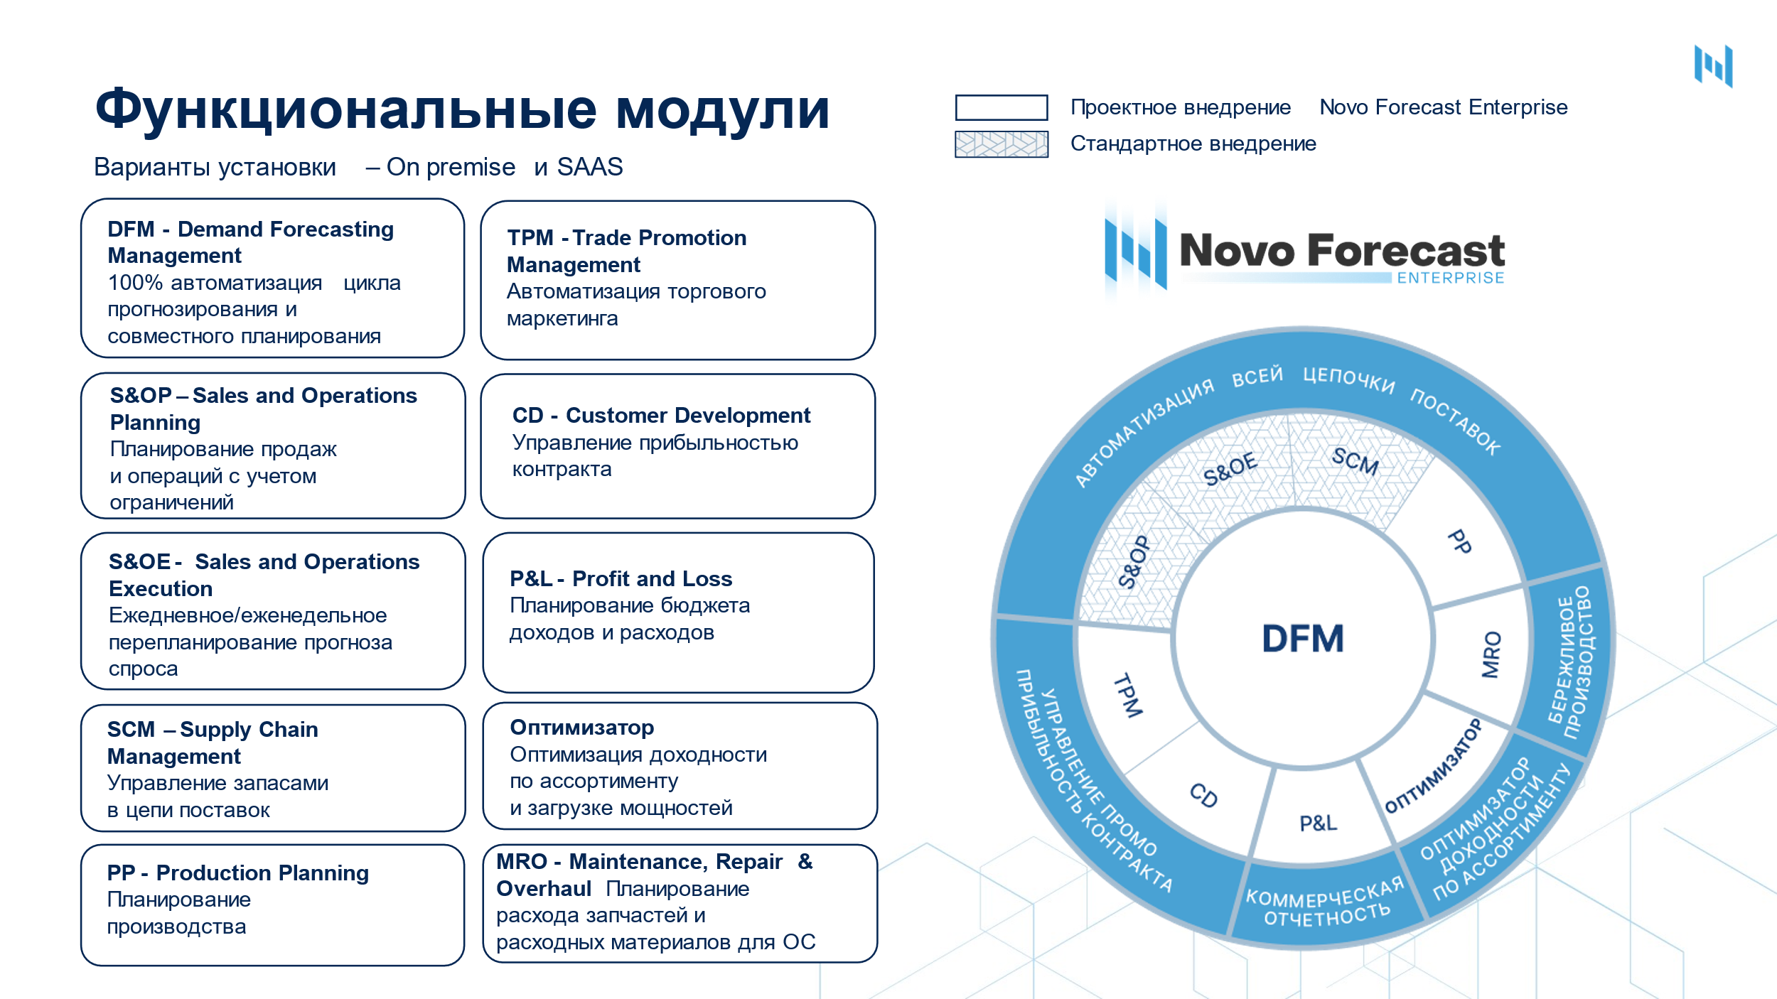

ЗАПРОСИТЬ ДЕМО

